모텔 상세 페이지_리뷰
Sheet1!A1

 | 야하자
 | 메뉴명 | 메인페이지 | 프로그램명 | ya_main |  | 작성자 | 김영재

 | 상단바
 |  | 야하자 | 검색창 |  | 검색 | 로그인 | 회원가입 | 고객센터

 |  | 모텔이름 |  |  |  | 지도

 |  | 주소

 |  | 전화번호

 |  |  | 객실정보 |  | 요금 및 시간 |  | 리뷰

 |  | 리뷰(x개)

9.0
9.0
9.0
9.0
 |  | 평균
 |  |  |  | 시설 | 서비스 |  | 청결

오늘도달료 2017-02-08
가격대비 강추합니다. 난방도 빵빵하며 청결하고 신촌역과 거리도 가깝습니다.
9.0

신촌호구마사장 2017-02-09
감사합니다 회원님 앞으로도 여자친구분과 우리 모텔 자주 이용해주세요!

결제창
Sheet1!A1

 | 야하자
 | 메뉴명 | 메인페이지 | 프로그램명 | ya_main |  | 작성자 | 김영재

예약
예약자 이름 :
메일 주소 :
포인트 할인 :
※ 사용할 포인트를 입력해주세요
사용 가능 포인트 : xxxx
총 주문 금액 : x원
총 할인 금액 : x원
최종 결제 금액 : x원
카드결제
숙소 이용규정 동의 전문보기
예약취소 및 환불 규정 동의 전문보기
이용약관 개인정보취급방침
 | 상단바
 |  | 야하자 | 검색창 |  | 검색 | 로그인 | 회원가입 | 고객센터

고객이 입력
 |  | 모텔이름 |  |  |  | 지도

로그인 메일 주소 가져옴
 |  | 주소

 |  | 전화번호

 |  |  | 객실정보 |  | 요금 및 시간 |  | 리뷰

 |  | 객실정보
 |  |  |  |  |  |  | x월 y일 객실정보입니다.

 |  |  | 2017-2-10 (날짜 선택 캘린더) |  |  | 예약하기(버튼)

 |  |  | 일반실 사진 |  |  | 특실 사진

전문보기

전문보기
이용약관
개인정보취급방침
 |  |  | 일반실 |  |  | 특실
 |  |  | 가격 : |  |  | 가격 :
 |  |  | 예약가능방 개수 : |  |  | 예약가능방 개수 :
 |  |  | 입실 시간 : |  |  | 입실 시간 :
취소

예약취소 및 환불규정
Sheet1!A1

 | 야하자
 | 메뉴명 | 메인페이지 | 프로그램명 | ya_main |  | 작성자 | 김영재

예약
예약자 이름 :
휴대폰 번호:
포인트 할인 :
※ 사용할 포인트를 입력해주세요
사용 가능 포인트 : xxxx
총 주문 금액 : x원
총 할인 금액 : x원
최종 결제 금액 : x원
결제 수단 선택
카드결제 무통장입금
숙소 이용규정 동의 전문보기
예약취소 및 환불 규정 동의 전문보기
이용약관 개인정보취급방침
 | 상단바
 |  | 야하자 | 검색창 |  | 검색 | 로그인 | 회원가입 | 고객센터

 |  | 모텔이름 |  |  |  | 지도
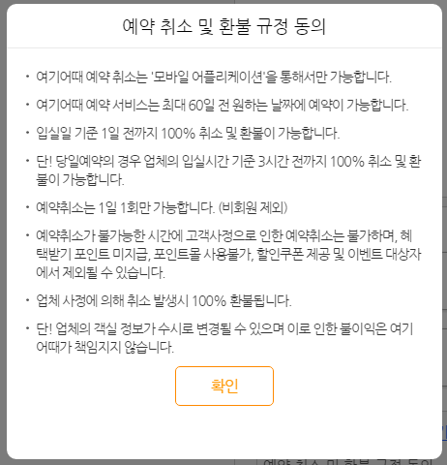

 |  | 주소

 |  | 전화번호

 |  |  | 객실정보 |  | 요금 및 시간 |  | 리뷰

 |  | 객실정보
 |  |  |  |  |  |  | x월 y일 객실정보입니다.

 |  |  | 2017-2-10 (날짜 선택 캘린더) |  |  | 예약하기(버튼)

 |  |  | 일반실 사진 |  |  | 특실 사진

전문보기
 |  |  | 일반실 |  |  | 특실
 |  |  | 가격 : |  |  | 가격 :
 |  |  | 예약가능방 개수 : |  |  | 예약가능방 개수 :
 |  |  | 입실 시간 : |  |  | 입실 시간 :
전문보기

이용약관
개인정보취급방침

숙소이용규정동의
Sheet1!A1

 | 야하자
 | 메뉴명 | 메인페이지 | 프로그램명 | ya_main |  | 작성자 | 김영재

예약
예약자 이름 :
휴대폰 번호:
포인트 할인 :
※ 사용할 포인트를 입력해주세요
사용 가능 포인트 : xxxx
총 주문 금액 : x원
총 할인 금액 : x원
최종 결제 금액 : x원
결제 수단 선택
카드결제 무통장입금
숙소 이용규정 동의 전문보기
예약취소 및 환불 규정 동의 전문보기
이용약관 개인정보취급방침
 | 상단바
 |  | 야하자 | 검색창 |  | 검색 | 로그인 | 회원가입 | 고객센터

 |  | 모텔이름 |  |  |  | 지도

 |  | 주소

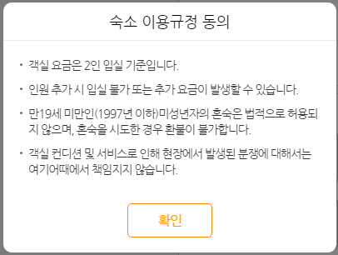
 |  | 전화번호

 |  |  | 객실정보 |  | 요금 및 시간 |  | 리뷰

 |  | 객실정보
 |  |  |  |  |  |  | x월 y일 객실정보입니다.

 |  |  | 2017-2-10 (날짜 선택 캘린더) |  |  | 예약하기(버튼)

 |  |  | 일반실 사진 |  |  | 특실 사진

전문보기
 |  |  | 일반실 |  |  | 특실
 |  |  | 가격 : |  |  | 가격 :
 |  |  | 예약가능방 개수 : |  |  | 예약가능방 개수 :
 |  |  | 입실 시간 : |  |  | 입실 시간 :
전문보기

이용약관
개인정보취급방침

일반실 사진 상세보기
Sheet1!A1

 | 야하자
 | 메뉴명 | 메인페이지 | 프로그램명 | ya_main |  | 작성자 | 김영재

 | 상단바
 |  | 야하자 | 검색창 |  | 검색 | 로그인 | 회원가입 | 고객센터

 |  | 모텔이름 |  |  |  | 지도

 |  | 주소
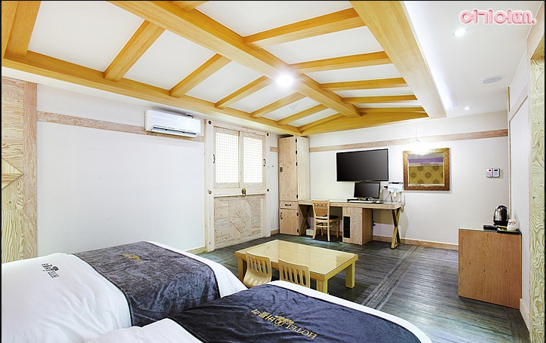
 |  | 전화번호

 |  |  | 객실정보 |  | 요금 및 시간 |  | 리뷰

 |  | 객실정보
 |  |  |  |  |  |  | x월 y일 객실정보입니다.

 |  |  | 2017-2-10 (날짜 선택 캘린더) |  |  | 예약하기(버튼)

 |  |  | 일반실 사진 |  |  | 특실 사진

 |  |  | 일반실 |  |  | 특실
 |  |  | 가격 : |  |  | 가격 :
 |  |  | 예약가능방 개수 : |  |  | 예약가능방 개수 :
 |  |  | 입실 시간 : |  |  | 입실 시간 :

결제하기클릭후
Sheet1!A1

 | 야하자
 | 메뉴명 | 메인페이지 | 프로그램명 | ya_main |  | 작성자 | 김영재

예약
예약자 이름 :
메일 주소 :
포인트 할인 :
※ 사용할 포인트를 입력해주세요
사용 가능 포인트 : xxxx
총 주문 금액 : x원
총 할인 금액 : x원
최종 결제 금액 : x원
카드결제
숙소 이용규정 동의 전문보기
예약취소 및 환불 규정 동의 전문보기
이용약관 개인정보취급방침
 | 상단바
 |  | 야하자 | 검색창 |  | 검색 | 로그인 | 회원가입 | 고객센터

고객이 입력
 |  | 모텔이름 |  |  |  | 지도
예약 최종 확인
모텔 이름
방 종류
입실 시간 월.일(요일) 시간
퇴실 시간 월.일(요일) 시간
예약자명 이름
로그인 메일 주소 가져옴
 |  | 주소

 |  | 전화번호

 |  |  | 객실정보 |  | 요금 및 시간 |  | 리뷰

 |  | 객실정보
 |  |  |  |  |  |  | x월 y일 객실정보입니다.

 |  |  | 2017-2-10 (날짜 선택 캘린더) |  |  | 예약하기(버튼)

 |  |  | 일반실 사진 |  |  | 특실 사진

전문보기
취소
전문보기
이용약관
개인정보취급방침
 |  |  | 일반실 |  |  | 특실
 |  |  | 가격 : |  |  | 가격 :
 |  |  | 예약가능방 개수 : |  |  | 예약가능방 개수 :
 |  |  | 입실 시간 : |  |  | 입실 시간 :
취소

동의하고 결제하기 클릭후
Sheet1!A1

 | 야하자
 | 메뉴명 | 메인페이지 | 프로그램명 | ya_main |  | 작성자 | 김영재

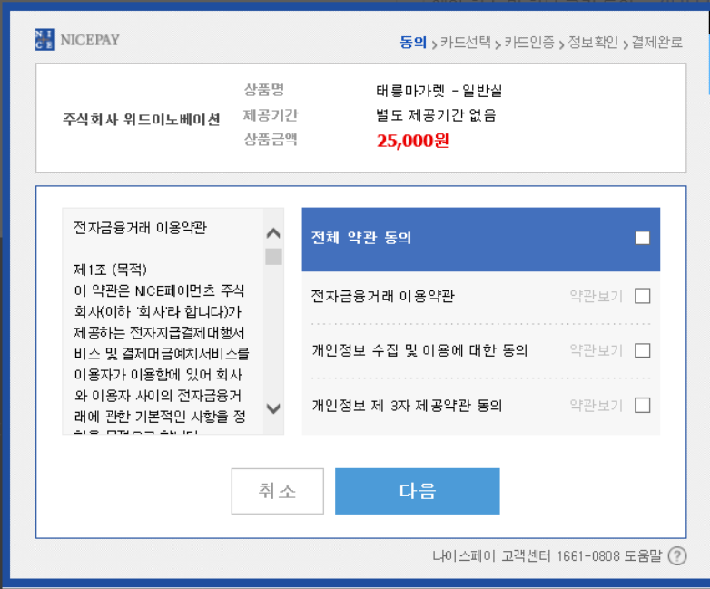
예약
예약자 이름 :
메일 주소 :
포인트 할인 :
※ 사용할 포인트를 입력해주세요
사용 가능 포인트 : xxxx
총 주문 금액 : x원
총 할인 금액 : x원
최종 결제 금액 : x원
카드결제
숙소 이용규정 동의 전문보기
예약취소 및 환불 규정 동의 전문보기
이용약관 개인정보취급방침
 | 상단바
 |  | 야하자 | 검색창 |  | 검색 | 로그인 | 회원가입 | 고객센터

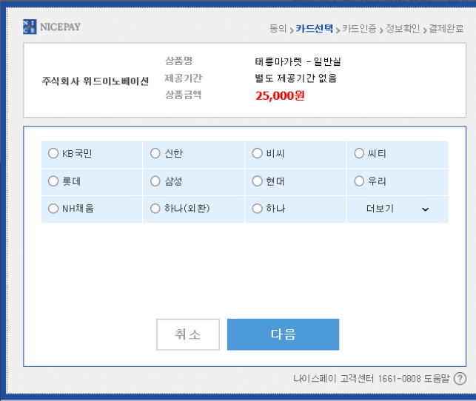
고객이 입력
모텔이름 방 종류
 |  | 모텔이름 |  |  |  | 지도
윤행베이션
모텔이름 방 종류
금액
로그인 메일 주소 가져옴
윤행베이션
금액
 |  | 주소

 |  | 전화번호

 |  |  | 객실정보 |  | 요금 및 시간 |  | 리뷰

 |  | 객실정보
 |  |  |  |  |  |  | x월 y일 객실정보입니다.

 |  |  | 2017-2-10 (날짜 선택 캘린더) |  |  | 예약하기(버튼)

 |  |  | 일반실 사진 |  |  | 특실 사진
결제 완료

전문보기

전문보기
이용약관
개인정보취급방침
 |  |  | 일반실 |  |  | 특실
 |  |  | 가격 : |  |  | 가격 :
 |  |  | 예약가능방 개수 : |  |  | 예약가능방 개수 :
 |  |  | 입실 시간 : |  |  | 입실 시간 :
취소

